Sayfa1
 | FORM NO : LAB.FRM.31 / 06.03.2015 / Rev. 0
 | BİRİM : SERTİFİKASYON |  |  | SAYFA NO:1

SICAKLIK DAYANIM TESTİ RAPORU

Tarih | 2015-10-10
Rapor Kodu | 100415.PVCAFS.01
Ürün | PVCAFS BLUE
Çap | Ø127 mm
Boy | 1 m
Test Sonucu
Süre(dk) | Giriş Sıcaklığı (˚C) | Çıkış Sıcaklığı (˚C) | Fotoğraf No. | Değerlendirme
0 | - | - | 1 | Numune giriş sıcaklığı 80 dereceye ayarlanarak 4 saat boyunca test edildi. Her saat başı numune fotoğraflandı. Deney sonunda numunede yırtılma, açılma gözlemlenmemiştir.
60 | 79 | 65 | 2
120 | 80 | 65 | 3
180 | 80 | 64 | 4
240 | 80 | 65 | 5

FOTOĞRAFLAR
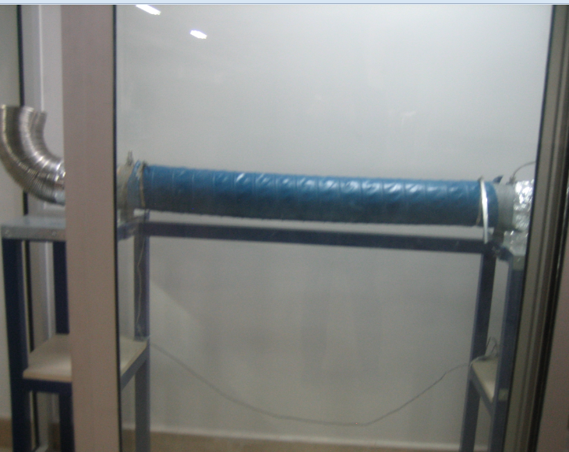
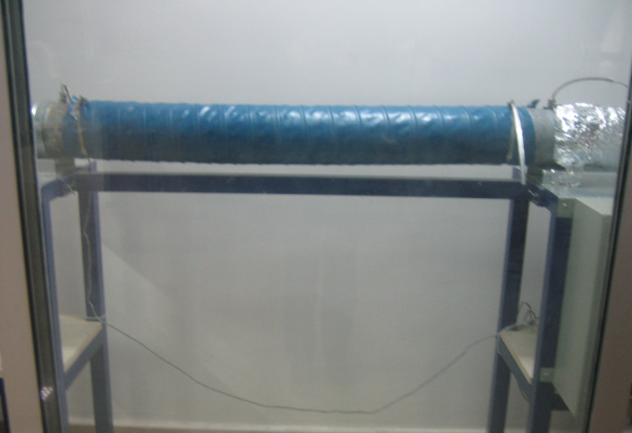

1
1
2

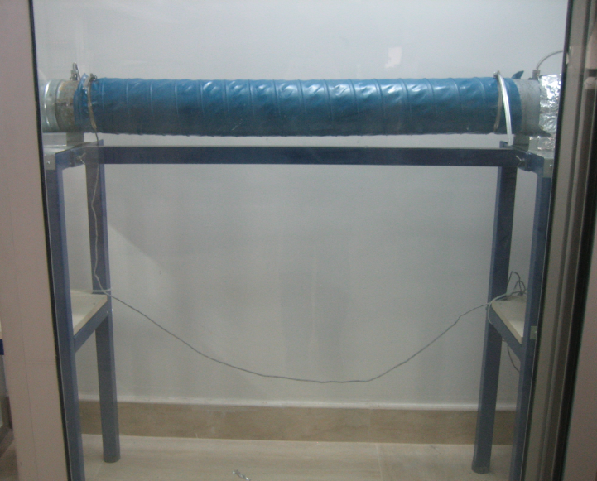
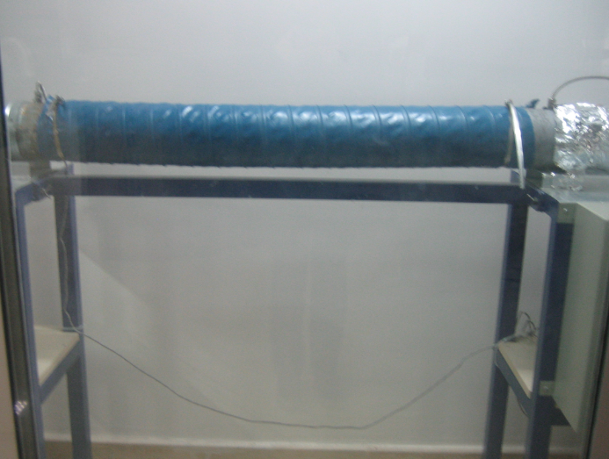

3
4

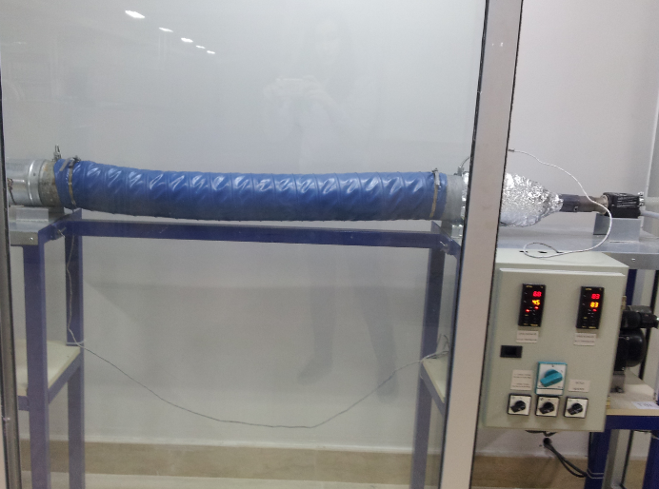

5

